LINKS
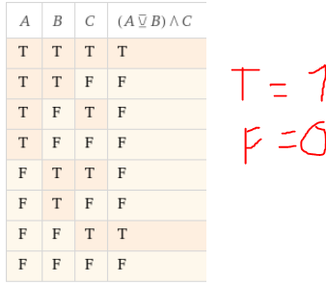
LINKS PRINCIPAIS
Converter tabela em expressao booleana | https://leventozturk.com/engineering/karnaugh/ | LER A TABELA AO CONTRARIO
Calculadora de Binarios (Step by step) | https://atozmath.com/NumberOperation.aspx?q=2&q1=101%60111%601%603%602%602&do=1#PrevPart
CONVERSAO DE BASES | https://atozmath.com/NumToBaseConv.aspx?b1=-1&b2=-1
Subtracao de Binarios Step By Step | https://www.omnicalculator.com/math/binary-subtraction
Portas logicas | http://www.calculadoraonline.com.br/tabela-verdade
Calculadora de Expressoes booleanas que gera tabela e circuito | https://www.wolframalpha.com/input/?i=%28%28NOT%28A+OR+B%29%29+and+C%29

Varias calculadoras | https://atozmath.com/Menu/CollegeAlgebra.aspx

OUTROS LINKS
Calculadora Binarios (+ - / *) | https://www.rapidtables.com/calc/math/binary-calculator.html
Converter Binario Fracional em Decimal | https://es.planetcalc.com/862/
Calculadora de Circuitos / tabela verdade | https://www.dcode.fr/boolean-truth-table
Calculadora Binarios (+ - / *) | https://www.calculator.net/binary-calculator.html
 | https://planetcalc.com/911/
Calculadora de Circuitos | https://www.boolean-algebra.com/
IEEE 754 | http://weitz.de/ieee/
IEEE 754 | https://baseconvert.com/ieee-754-floating-point
 | https://www.easycalculation.com/engineering/electrical/or-gate-value-calculator.html

IEEE 754 To Ponto Fixo
Binario | 10000001 |  | 8 BITS
1 | 8 | 23 |  | 32
SINAL | EXPOENTE | MANTISSA
0 | 10000001 | 01010000000000000000000 |  | 23 |  | 2

Expoente em Decimal | 129 |  | Este faz as contas
Calculo Expoente | 129-127= | 2 | https://binary-system.base-conversion.ro/convert-from-32bit-single-precision-IEEE754-binary-floating-point-to-real-numbers-float.php
 | 1,0000001
Virgula tem de andar para | DIREITA
 | Loading...
 |  |  | Soma dos Negativos na Mantissa onde tem "1" |  | Negativos |  | Positivos
 | Temos que escrever |  | 2^-5 | 0.03125 | 2^-1 | 0.5 | 2^0 | 1
Valor á direita da Virgula | 046875 |  | 2^-6 | 0.015625 | 2^-2 | 0.25 | 2^1 | 2
 |  |  |  |  | 2^-3 | 0.125 | 2^2 | 4
Valor da Soma na Mantissa | 1.046875 |  |  |  | 2^-4 | 0.0625 | 2^3 | 8
 |  |  | Soma | 0.046875 | 2^-5 | 0.03125 | 2^4 | 16
Formula para fração | 4.1875 |  |  |  | 2^-6 | 0.015625 | 2^5 | 32
 |  |  |  |  | 2^-7 | 0.0078125 | 2^6 | 64
 |  |  |  |  | 2^-8 | 0.00390625 | 2^7 | 128
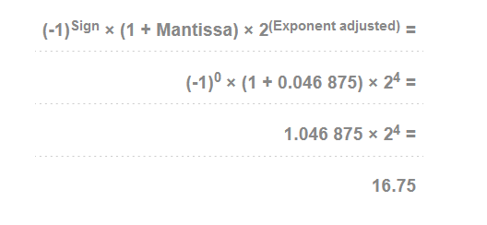
 | Formula e Exemplo |  |  |  |  |  | 2^8 | 256

 |  |  | 1.000000101 | 11

UNIDADES MEDIDA
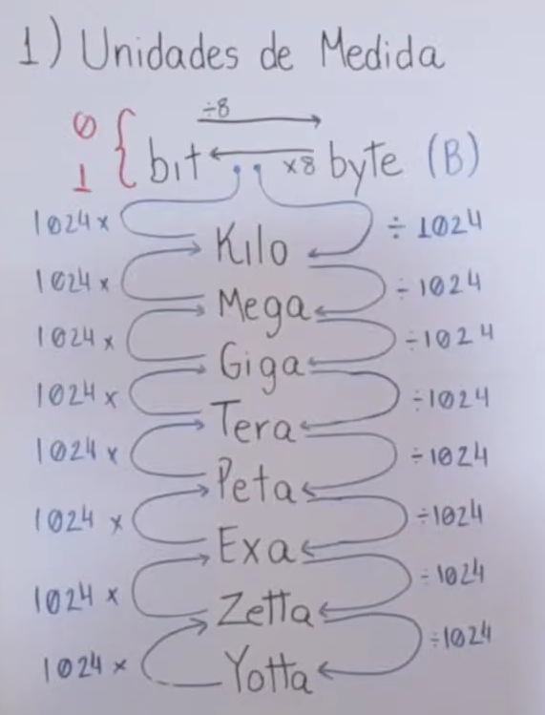
Numero | Unidade | Converter Para | LINK GERADO AUTOMATICAMENTE
1000 | Megabyte | Byte | https://www.wolframalpha.com/input/?i=1000+Megabyte+to+Byte

Complemento A 2
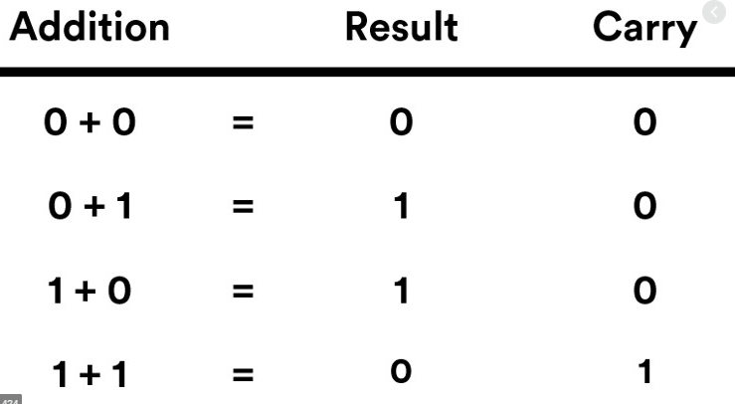
 | Bit Sinal | 0 | Positivo |  | https://atozmath.com/NumberSubComp.aspx?q=2&m=1&q1=2%600100%600100%602&do=1#PrevPart
 |  | 1 | Negativo

 | Numero | 0110
 | Passo 1 | Inverter o numero
 |  |  |  | 1
BIN Invertido |  | 1 | 0 | 0 | 1
Somar 1 |  |  |  | + | 1
 |  | 1 | 0 | 1 | 0 | = | (-6)₁₀

